Hoja1
Ingresos | Estrato | Credito
1 | 2 | 0 | p(credito=1) | 0.5 |  | H(credito) | 1
5 | 2 | 0 | p(credito=0) | 0.5
1 | 4 | 1
6 | 0 | 0 |  |  |  |  |  |  |  |  | Arbol a mano:
8 | 5 | 1
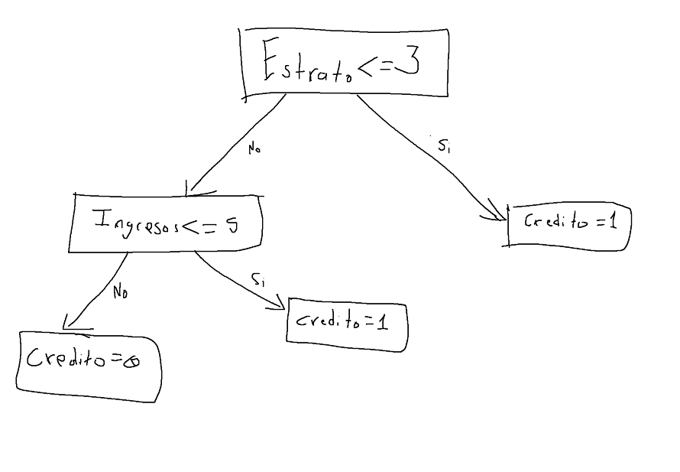
4 | 0 | 0 |  | p(Ingresos = 0) | 0.13 |  | H(credito, ingresos=0) | 0.81 | H(credito, estrato=0) | 0.00
3 | 5 | 1 |  | p(Ingresos = 1) | 0.17 |  | p(credito=1, ingresos =0) | 0.75 | p(credito=1, estrato =0) | 0.00
6 | 2 | 0 |  | p(Ingresos = 2) | 0.03 |  | p(credito=0, ingresos =0) | 0.25 | p(credito=0, estrato =0) | 1.00
3 | 5 | 1 |  | p(Ingresos = 3) | 0.20 |  | H(credito, ingresos=1) | 0.72 | H(credito, estrato=1) | 0.00
3 | 2 | 0 |  | p(Ingresos = 4) | 0.03 |  | p(credito=1, ingresos =1) | 0.20 | p(credito=1, estrato =1) | 1.00
9 | 2 | 1 |  | p(Ingresos = 5) | 0.07 |  | p(credito=0, ingresos =1) | 0.80 | p(credito=0, estrato =1) | 0.00
1 | 2 | 0 |  | p(Ingresos = 6) | 0.10 |  | H(credito, ingresos=2) | 0.00 | H(credito, estrato=2) | 0.76
3 | 0 | 0 |  | p(Ingresos = 7) | 0.07 |  | p(credito=1, ingresos =2) | 1.00 | p(credito=1, estrato =2) | 0.22
1 | 3 | 0 |  | p(Ingresos = 8) | 0.07 |  | p(credito=0, ingresos =2) | 0.00 | p(credito=0, estrato =2) | 0.78
7 | 2 | 0 |  | p(Ingresos = 9) | 0.13 |  | H(credito, ingresos=3) | 1.00 | H(credito, estrato=3) | 0.65
9 | 1 | 1 |  |  |  |  | p(credito=1, ingresos =3) | 0.50 | p(credito=1, estrato =3) | 0.17
8 | 3 | 1 |  |  |  |  | p(credito=0, ingresos =3) | 0.50 | p(credito=0, estrato =3) | 0.83
7 | 2 | 0 |  | p(estrato=0) | 0.10 |  | H(credito, ingresos=4) | 0.00 | H(credito, estrato=4) | 0.00
6 | 3 | 0 |  | p(estrato=1) | 0.03 |  | p(credito=1, ingresos =4) | 0.00 | p(credito=1, estrato =4) | 1.00
9 | 2 | 1 |  | p(estrato=2) | 0.30 |  | p(credito=0, ingresos =4) | 1.00 | p(credito=0, estrato =4) | 0.00
0 | 3 | 0 |  | p(estrato=3) | 0.20 |  | H(credito, ingresos=5) | 1.00 | H(credito, estrato=5) | 0.00
2 | 4 | 1 |  | p(estrato=4) | 0.17 |  | p(credito=1, ingresos =5) | 0.50 | p(credito=1, estrato =5) | 1.00
3 | 4 | 1 |  | p(estrato=5) | 0.20 |  | p(credito=0, ingresos =5) | 0.50 | p(credito=0, estrato =5) | 0.00
1 | 3 | 0 |  |  |  |  | H(credito, ingresos=6) | 0.00
0 | 5 | 1 |  |  |  |  | p(credito=1, ingresos =6) | 0.00
5 | 4 | 1 |  |  |  |  | p(credito=0, ingresos =6) | 1.00 | H(credito | estrato) | 0.35926583628
9 | 5 | 1 |  |  |  |  | H(credito, ingresos=7) | 0.00 | G(credito | estrato) | 0.64073416372
0 | 5 | 1 |  |  |  |  | p(credito=1, ingresos =7) | 0.00
0 | 4 | 1 |  |  |  |  | p(credito=0, ingresos =7) | 1.00
3 | 3 | 0 |  |  |  |  | H(credito, ingresos=8) | 0.00
 |  |  |  |  |  |  | p(credito=1, ingresos =8) | 1.00
 |  |  |  |  |  |  | p(credito=0, ingresos =8) | 0.00
 |  |  |  |  |  |  | H(credito, ingresos=9) | 0.00
 |  |  |  |  |  |  | p(credito=1, ingresos =9) | 1.00
 |  |  |  |  |  |  | p(credito=0, ingresos =9) | 0.00

 |  |  |  |  |  |  | H(credito | ingresos) | 0.49515843241
 |  |  |  |  |  |  | G(credito | ingresos) | 0.50

